政策
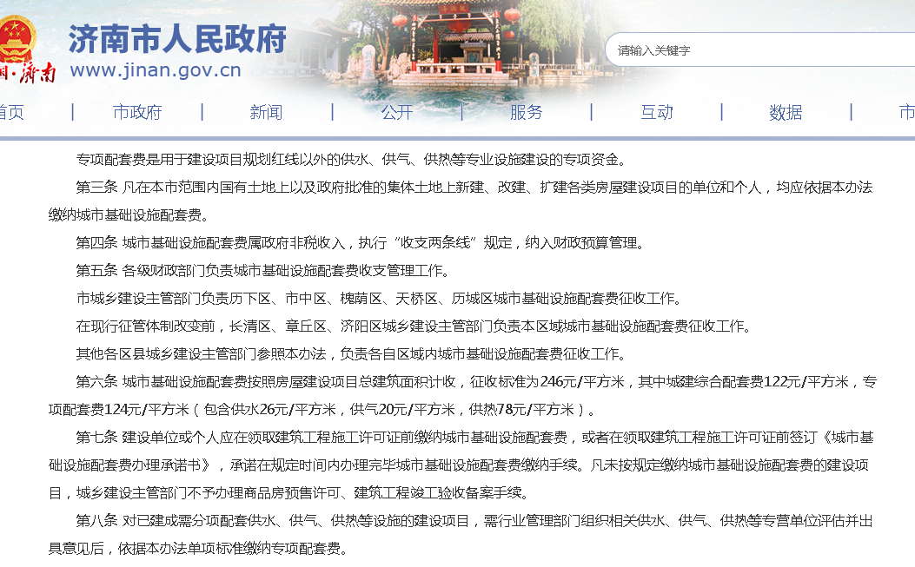
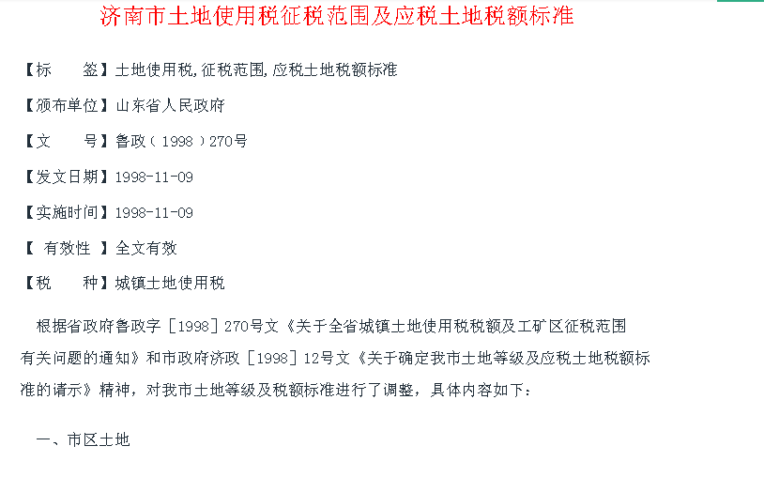

办公案例
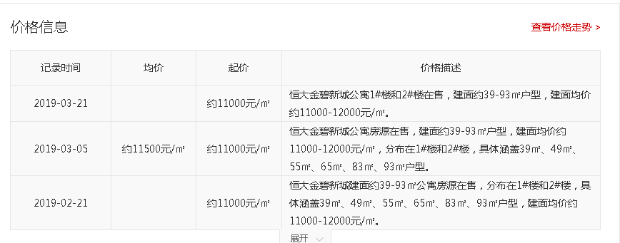

二手住宅 | 15000 | 元/平方米

新房 | 16000 | 元/平方米 | 毛坯

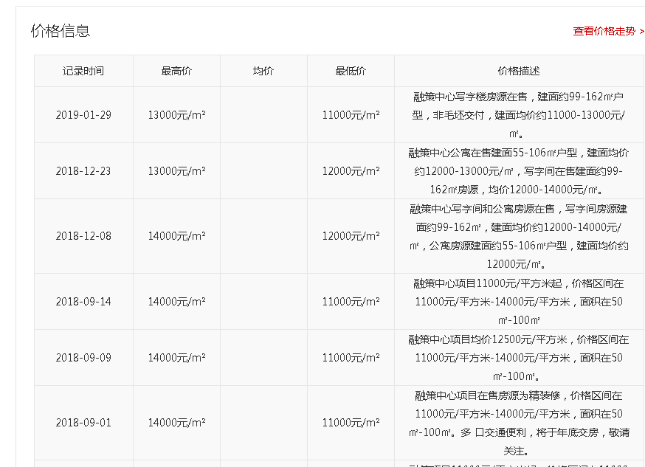

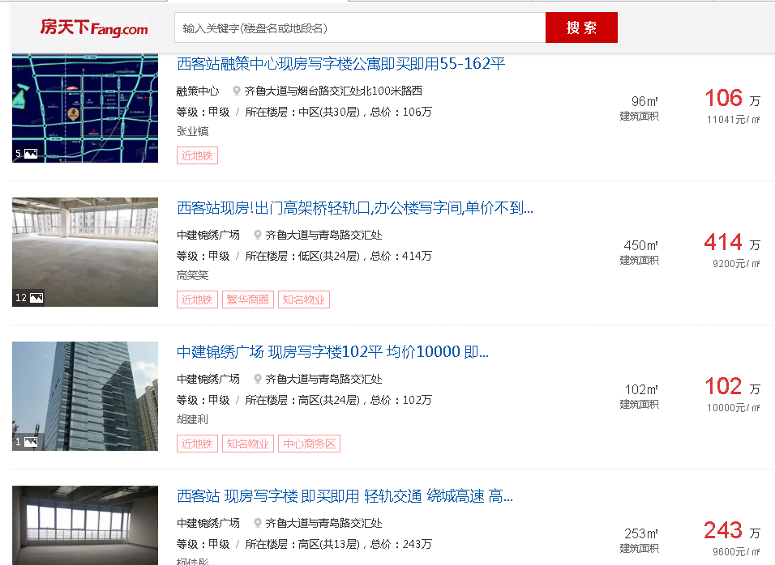

商业案例
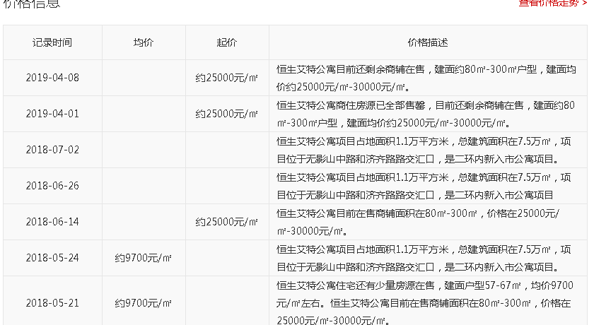

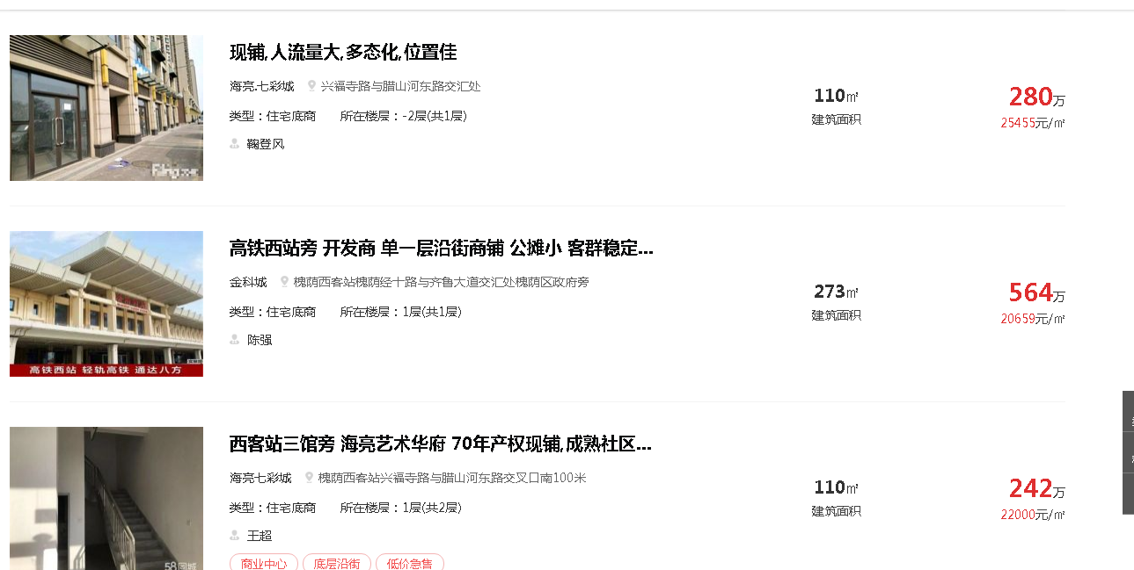

车库案例
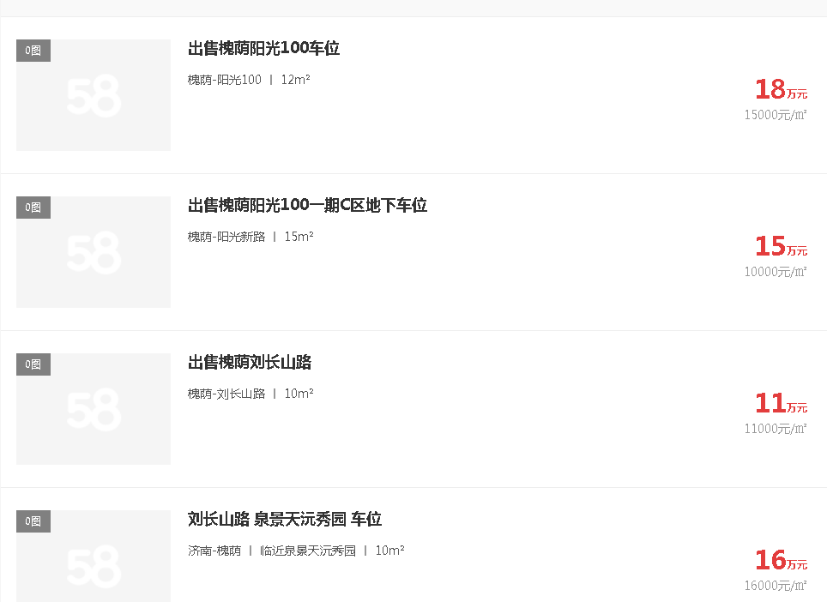

成新度及造价
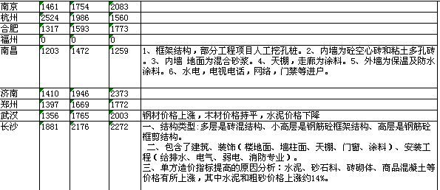

建设内容/楼号 | 是否为抵押范围 | （分摊）土地面积 | 楼基面积 | 建筑面积（含人防） |  | 工程进度
1#楼及裙房 | 是 | 6699.42 |  | 40530.23 | 45%
2#楼及裙房 | 是 | 5469.5 |  | 33089.44 | 50%
地下车库及设备用房 | 是 | 1927.2
3#楼及裙房 | 是 | 11126.13
4#楼及裙房 | 是 | 11865.49
地下车库及设备用房 | 是 | 1831.27
 |  |  |  | 73619.67

0.47247323304

